test sheet1
写入内容1

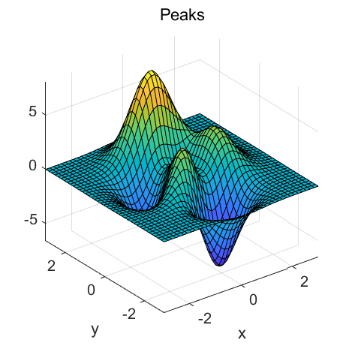
写入内容2

